法术表现
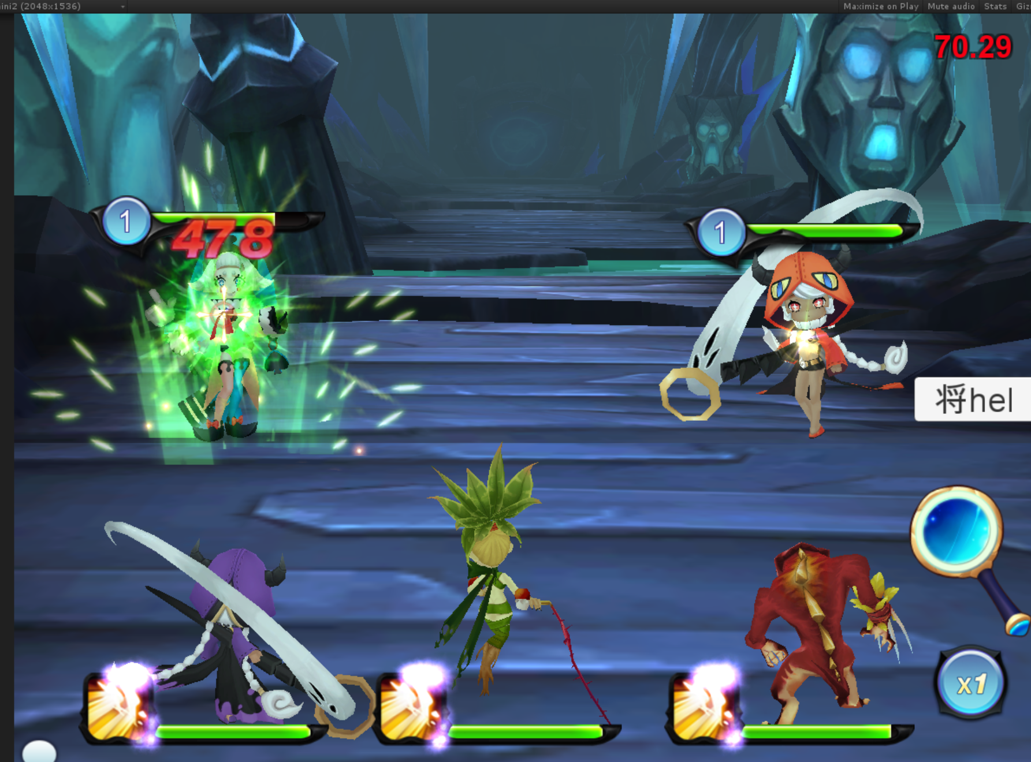
配置无误 | 客户端表现无误 |  | 施法类配置 |  |  |  |  |  | 延迟类配置 |  |  |  |  | 命中类配置
P/F | P/F |  | id | MotionList | Particlelist |  |  | AudioList | id | Particlelist |  |  | AudioList | id | Particlelist |  |  | AudioList
 |  |  | id="" state="0" | key="",value="true" | asset="" bundle="effect/particle" | parent | attach/locky | time="0" name="" | id="" state="0" | asset="" bundle="effect/particle" | parent | attach/locky | time="1.5" name="" | id="" state="0" | asset="" bundle="effect/particle" | parent | attach/locky | time="0" name=""
1811 |  | magicMetalBallSlight | magicMetalBallSlight | fagong | castMetal | e_shifa | attach | cmetal | magicMetalBallSlighte1 | magicMetalBallp | x | x | metalp1 | magicMetalBallSlighte2 | magicMetalBall | x | attach | metale1
1811 |  | magicMetalBallMedium | magicMetalBallMedium | fagong | castMetal | e_shifa | attach | cmetal | magicMetalBallMediume1 | magicMetalBallp | x | x | metalp1 | magicMetalBallMediume2 | magicMetalBall | x | attach | metale1
1811 |  | magicMetalBallStrong | magicMetalBallStrong | fagong | castMetal | e_shifa | attach | cmetal | magicMetalBallStronge1 | magicMetalBallp | x | x | metalp1 | magicMetalBallStronge2 | magicMetalBall | x | attach | metale1
P |  | magicMetalColumnSlight | magicMetalColumnSlight | fagong | castMetal | e_shifa | attach | cmetal | x | x | x | x | x | magicMetalColumnSlighte2 | magicMetalColumn | x | locky | metale2
P |  | magicMetalColumnMedium | magicMetalColumnMedium | fagong | castMetal | e_shifa | attach | cmetal | x | x | x | x | x | magicMetalColumnMediume2 | magicMetalColumn | x | locky | metale2
P |  | magicMetalColumnStrong | magicMetalColumnStrong | fagong | castMetal | e_shifa | attach | cmetal | x | x | x | x | x | magicMetalColumnStronge2 | magicMetalColumn | x | locky | metale2
1812 |  | magicPlantBallSlight | magicPlantBallSlight | fagong | castPlant | e_shifa | attach | cplant | magicPlantBallSlighte1 | x | x | x | x | magicPlantBallSlighte2 | magicPlantBall | x | x | cut
1812 |  | magicPlantBallMedium | magicPlantBallMedium | fagong | castPlant | e_shifa | attach | cplant | magicPlantBallMediume1 | x | x | x | x | magicPlantBallMediume2 | magicPlantBall | x | x | cut
1812 |  | magicPlantBallStrong | magicPlantBallStrong | fagong | castPlant | e_shifa | attach | cplant | magicPlantBallStronge1 | x | x | x | x | magicPlantBallStronge2 | magicPlantBall | x | x | cut
P |  | magicPlantColumnSlight | magicPlantColumnSlight | fagong | castPlant | e_shifa | attach | cplant | magicPlantColumnSlighte1 | magicPlantColumnp | x | locky | plantp1 | magicPlantColumnSlighte2 | magicPlantColumn | x | attach | 无
P |  | magicPlantColumnMedium | magicPlantColumnMedium | fagong | castPlant | e_shifa | attach | cplant | magicPlantColumnMediume1 | magicPlantColumnp | x | locky | plantp1 | magicPlantColumnMediume2 | magicPlantColumn | x | attach | 无
P |  | magicPlantColumnStrong | magicPlantColumnStrong | fagong | castPlant | e_shifa | attach | cplant | magicPlantColumnStronge1 | magicPlantColumnp | x | locky | plantp1 | magicPlantColumnStronge2 | magicPlantColumn | x | attach | 无
1813 |  | magicWaterBallSlight | magicWaterBallSlight | fagong | castWater | e_shifa | attach | cwater | magicWaterBallSlighte1 | magicWaterBallp | x | x | waterp3 | magicWaterBallSlighte2 | magicWaterBall | x | attach | watere1
1813 |  | magicWaterBallMedium | magicWaterBallMedium | fagong | castWater | e_shifa | attach | cwater | magicWaterBallMediume1 | magicWaterBallp | x | x | waterp3 | magicWaterBallMediume2 | magicWaterBall | x | attach | watere1
1813 |  | magicWaterBallStrong | magicWaterBallStrong | fagong | castWater | e_shifa | attach | cwater | magicWaterBallStronge1 | magicWaterBallp | x | x | waterp3 | magicWaterBallStronge2 | magicWaterBall | x | attach | watere1
P |  | magicWaterColumnSlight | magicWaterColumnSlight | fagong | castWater | e_shifa | attach | cwater | magicWaterColumnSlighte1 | magicWaterColumnp | x | locky | waterp2 | magicWaterColumnSlighte2 | x | x | x | x
P |  | magicWaterColumnMedium | magicWaterColumnMedium | fagong | castWater | e_shifa | attach | cwater | magicWaterColumnMediume1 | magicWaterColumnp | x | locky | waterp2 | magicWaterColumnMediume2 | x | x | x | x
P |  | magicWaterColumnStrong | magicWaterColumnStrong | fagong | castWater | e_shifa | attach | cwater | magicWaterColumnStronge1 | magicWaterColumnp | x | locky | waterp2 | magicWaterColumnStronge2 | x | x | x | x
1816 |  | magicFireBallSlight | magicFireBallSlight | fagong | castFire | e_shifa | attach | cfire | magicFireBallSlighte1 | magicFireBallp | x | x | firep1 | magicFireBallSlighte2 | magicFireBall | x | attach | firee1
P |  | magicFireBallMedium | magicFireBallMedium | fagong | castFire | e_shifa | attach | cfire | magicFireBallMediume1 | magicFireBallp | x | x | firep1 | magicFireBallMediume2 | magicFireBall | x | attach | firee1
P |  | magicFireBallStrong | magicFireBallStrong | fagong | castFire | e_shifa | attach | cfire | magicFireBallStronge1 | magicFireBallp | x | x | firep1 | magicFireBallStronge2 | magicFireBall | x | attach | firee1
P |  | magicFireColumnSlight | magicFireColumnSlight | fagong | castFire | e_shifa | attach | cfire | magicFireColumnSlighte1 | magicFireColumnp | x | locky | firep2 | magicFireColumnSlighte2 | x | x | x | x
P |  | magicFireColumnMedium | magicFireColumnMedium | fagong | castFire | e_shifa | attach | cfire | magicFireColumnMediume1 | magicFireColumnp | x | locky | firep2 | magicFireColumnMediume2 | x | x | x | x
P |  | magicFireColumnStrong | magicFireColumnStrong | fagong | castFire | e_shifa | attach | cfire | magicFireColumnStronge1 | magicFireColumnp | x | locky | firep2 | magicFireColumnStronge2 | x | x | x | x
P |  | magicEarthBallSlight | magicEarthBallSlight | fagong | castEarth | e_shifa | attach | cearth | magicEarthBallSlighte1 | magicEarthBallp | x | x | earthp1 | magicEarthBallSlighte2 | magicEarthBall | x | attach | x
P |  | magicEarthBallMedium | magicEarthBallMedium | fagong | castEarth | e_shifa | attach | cearth | magicEarthBallMediume1 | magicEarthBallp | x | x | earthp1 | magicEarthBallMediume2 | magicEarthBall | x | attach | x
P |  | magicEarthBallStrong | magicEarthBallStrong | fagong | castEarth | e_shifa | attach | cearth | magicEarthBallStronge1 | magicEarthBallp | x | x | earthp1 | magicEarthBallStronge2 | magicEarthBall | x | attach | x
P |  | magicEarthColumnSlight | magicEarthColumnSlight | fagong | castEarth | e_shifa | attach | cearth | magicEarthColumnSlighte1 | magicEarthColumnp | x | locky | earthp1 | magicEarthColumnSlighte2 | x | x | x | x
P |  | magicEarthColumnMedium | magicEarthColumnMedium | fagong | castEarth | e_shifa | attach | cearth | magicEarthColumnMediume1 | magicEarthColumnp | x | locky | earthp1 | magicEarthColumnMediume2 | x | x | x | x
P |  | magicEarthColumnStrong | magicEarthColumnStrong | fagong | castEarth | e_shifa | attach | cearth | magicEarthColumnStronge1 | magicEarthColumnp | x | locky | earthp1 | magicEarthColumnStronge2 | x | x | x | x
P |  | magicMetalSlight | magicMetalSlight | fagong | castMetal | e_shifa | attach | cmetal | magicMetalSlighte1 | x | x | x | x | magicMetalSlighte2 | attackMetalStab | x | attach | metale1
P |  | magicPlantSlight | magicPlantSlight | fagong | castPlant | e_shifa | attach | cplant | magicPlantSlighte1 | x | x | x | x | magicPlantSlighte2 | attackPlantStab | x | attach | cut
P |  | magicWaterSlight | magicWaterSlight | fagong | castWater | e_shifa | attach | cwater | magicWaterSlighte1 | x | x | x | x | magicWaterSlighte2 | attackWaterStab | x | attach | watere1
P |  | magicFireSlight | magicFireSlight | fagong | castFire | e_shifa | attach | cfire | magicFireSlighte1 | x | x | x | x | magicFireSlighte2 | attackFireStab | x | attach | firee1
P |  | magicEarthSlight | magicEarthSlight | fagong | castEarth | e_shifa | attach | cearth | magicEarthSlighte1 | x | x | x | x | magicEarthSlighte2 | attackEarthStab | x | attach | earthp1
P |  | magicCureSlight | magicCureSlight | fagong | castMetal | e_shifa | attach | cmetal | magicCureSlighte1 | x | x | x | x | magicCureSlighte2 | magicCureSlight | x | locky | curep1
P |  | magicCureMedium | magicCureMedium | fagong | castMetal | e_shifa | attach | cmetal | magicCureMediume1 | x | x | x | x | magicCureMediume2 | magicCureSlight | x | locky | curep1
P |  | magicCureStrong | magicCureStrong | fagong | castMetal | e_shifa | attach | cmetal | magicCureStronge1 | x | x | x | x | magicCureStronge2 | magicCureSlight | x | locky | curep1

